指引
版本2 (1月-2026)
環境保護署減少使用包裝約章 - 填寫包裝總使用量報告指引

重要注意事項：
1) 此包裝數據 Excel 報告連同相關證明文件應於 2026 年 7 月 31 日或之前一併提交。
2) 請勿修改範本格式。
3) 請先從下拉式選單中選擇「包裝材料」。只有在選擇「包裝材料」後，才能選擇「包裝形式」和「更多詳細資訊」。
4) 參與者必須先完成「包裝總使用量報告」表格。
5) 如欲申請鉑金獎或金獎，請填寫「A1 & A2 (基準年)」和「A1 & A2 (本年度)」表格。

說明
黃格表示必填欄位
藍格表示可選填欄位
灰格會自動計算/填入，請勿編輯

包裝材料 (必填)
*定義：用於包裝的材料（必須從下拉式選單中選擇）

包裝形式 (必填)
*定義：包裝的物理形式（例如，手提袋、飲料瓶、罐）（必須從下拉選單中選擇）
*請選擇最接近的選項。如果選擇「其他」，請在「備註」中註明形式。

更多詳細資訊 (選填)
*定義：包裝材料的具體類型（例如，聚對苯二甲酸乙二酯 、鋁）（必須從下拉選單中選擇）

再生成份物料重量 (必填)
*定義：包裝材料中包含再生成份物料的重量。
*請四捨五入到最接近的整數。

包裝總使用量 (必填)
*定義：所使用包裝物料的總重量。
*請四捨五入到最接近的整數。

公司特定指標 (必填)
*定義：用於評估組織績效的定量指標。
*示例：產品單位、產量、貨幣單位 (例如，收入或銷售額）
*請四捨五入到最接近的整數。

包裝材料使用密度 (自動計算)
*計算方式：總包裝材料用量除以公司特定指標（表示為產品單位、產量或貨幣單位-如收入或銷售額）。

包裝總量 (所有簽署機構必須提交)
版本2 (1月-2026)
截止日期： 31/07/2026
包裝總使用量報告

製成品所用包裝材料的總量（以噸計算） 及（如適用）每生產單位佔量 (香港交易所 ESG 報告披露要求附錄 2 中的 KPI A2.5)

必填
可選填
自動計算，請勿編輯

基本資料
公司名稱：
地點：
業務性質：

 |  |  |  | 範例
 | 本年度 (所有簽署機構都必須填寫) | 基準年 (適用於申請鉑金獎或金獎的公司) | 差異 | 本年度 (所有簽署機構都必須填寫)

時期 | 自： | 自： |  | 自： | 2025-04-01
 | 至： | 至： |  | 至： | 2026-03-31
包裝總使用量 (噸) (PA) |  |  |  | 10.00
公司特定指標 (例如產品單位、產品容量及收益／銷售額等財務單位) (U) |  |  |  | 25.00
 | 單位： | 單位： |  | 單位： | 產品數量(個)
 | 其他 (請説明): | 其他 (請説明): |  | 其他 (請説明):
包裝物料使用密度 (= PA/U) | #DIV/0! | #DIV/0! | #DIV/0! | 0.4

欲申請鉑金獎或金獎的參與者，請同時填寫標題為「A1 和 A2（基準年）」和「A1 和 A2（本年度）」的 Excel 表格。

例子
欲申請鉑金獎或金獎的參與者，請填寫「A1 和 A2(基準年)」和「A1 和 A2(本年度) 」Excel 表格。以下範例僅供參考。
不同業界減少使用包裝的小貼士
超級市場及雜貨店 | 下載實用指引
物流業 | 下載實用指引
電子商貿業 | 下載實用指引
酒店及旅遊服務業 | 下載實用指引
電子產品及電器業 | 下載實用指引
飲品製造業 | 下載實用指引
食品製造業 | 下載實用指引
進口業 | 下載實用指引

收集已出售產品所使用的包裝物料的數據

範例：以塑膠托盤及保鮮紙包裝的牛扒
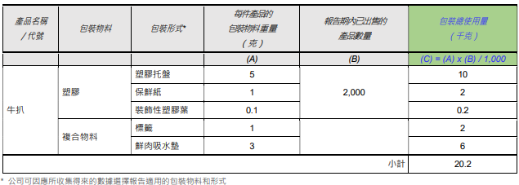

範例：服務中心 A 銷售的郵用文具
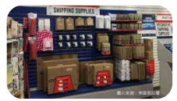
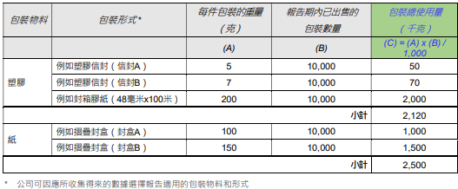

 |  | carton bo

範例：出售自家製品牌的啤酒
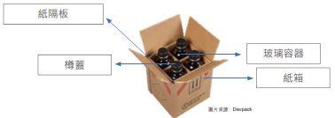
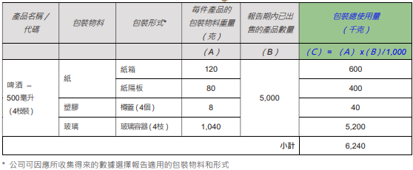

範例：銷售自家製品牌的月餅

範例：出售自家製品牌的洗衣機
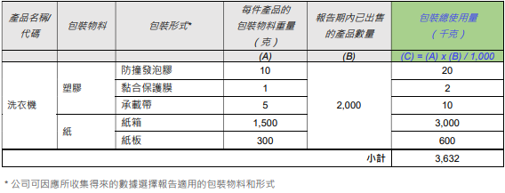

範例：出售自家製品牌的檸檬茶

範例：出售自家製品牌的番茄湯
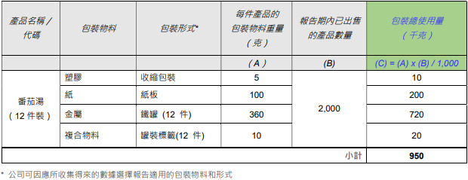

A1 & A2 (基準年) (鉑金獎或金獎)
版本2 (1月-2026)
截止日期： 31/07/2026
(項目 1 及 2) 包裝減量及可回收性 - 基準年報告

僅適用於申請鉑金獎或金獎的參與者
要求： 項目 1 1. 每年將最少兩項選定製成品的包裝使用量減少1%，以指定基準年度為基礎，參考每生產單位佔量作單位計算；及 2. 參考每生產單位佔量作單位計算，確保整體包裝數量不超過基準年份的包裝數量。 項目 2 1. 與基準年份相比，提高最少一項選定製成品所用的可回收包裝比例；或 2. 與基準年份相比，提高最少一項選定製成品所用的再生成份包裝比例。 注意：可以使用不同的產品來滿足項目 1（減量）和項目 2（回收成分/可回收性）的要求

基本資訊將從包裝物料總覽表中自動填入。
基本資料
公司名稱：

必填
可選填
自動計算，請勿編輯

請完成該欄目以符合項目 2。
若該產品僅為符合項目1 ，可留空。
 | 產品名稱 | 基準年 | 滿足項目 1 和/或項目 2？ | 包裝材料 | 包裝形式 |  | 更多詳細資料 | 包裝使用量 （千克） | 包裝總使用量 （千克） | 公司特定指標 （例如產品單位、產量、收入或銷售等貨幣單位） |  | 包裝物料使用密度 | 可回收性 | 含有再生成份包裝的百分比/數量
 |  |  |  |  | 請選擇 | 備註 |  |  | (PA) | (U) |  | (=PA/U) | 是(Y) / 不是(N) | 請選擇 | 輸入資料
產品範例 | 番茄湯（12罐） | 2020/1/1 - 2020/12/31 | 項目1和項目2 | 金屬 | 食物罐 |  | 鋁 | 720 | 950.0 | 產品單位 (個) | 10,000.0 | 0.095 | Y | 重量（千克） | -
範例
 |  |  |  | 塑膠 | 其他 |  | 4 號 - LDPE | 10 |  |  |  |  | Y |  | 5.00
 |  |  |  | 紙 | 運輸及保護包裝 (例如：瓦楞紙箱) |  | 瓦楞紙板 | 200 |  |  |  |  | Y |  | -
 |  |  |  | 複合物料 | 標籤 |  | N/A | 20 |  |  |  |  | N |  | -
注意
- 針對「項目 1」，請填寫至少兩種選定製成品的資訊。針對「「項目 2」，請填寫至少一種選定製成品的資訊。
- 如有需要，請隨時為所選產品的包裝材料插入列。
- 請務必先從下拉選單中輸入「包裝材料」，填寫「包裝材料」後才能選擇「包裝形式」和「更多詳細資料」。
- 包裝物料使用密度將自動計算得出結果。
- 可以使用不同的產品來滿足項目 1（減量）和項目 2（回收成分/可回收性）的要求。
- 可為每個選定的產品輸入不同的基準年。
- 將塑膠包裝替換為非塑膠可回收材料，可視為符合項目 2。
產品 A |  |  |  |  |  |  |  |  | - |  |  | #DIV/0!

產品 B |  |  |  |  |  |  |  |  | - |  |  | #DIV/0!

產品 C |  |  |  |  |  |  |  |  | - |  |  | #DIV/0!

產品 D |  |  |  |  |  |  |  |  | - |  |  | #DIV/0!

產品 E |  |  |  |  |  |  |  |  | - |  |  | #DIV/0!

A1 & A2 (本年度)(鉑金獎或金獎)
版本2 (1月-2026)
截止日期： 31/07/2026
(項目 1 及 2) 包裝減量及可回收性 - 本年度報告

僅適用於申請鉑金獎或金獎的參與者
要求： 項目 1 1. 每年將最少兩項選定製成品的包裝使用量減少1%，以指定基準年度為基礎，參考每生產單位佔量作單位計算；及 2. 參考每生產單位佔量作單位計算，確保整體包裝數量不超過基準年份的包裝數量。 項目 2 1. 與基準年份相比，提高最少一項選定製成品所用的可回收包裝比例；或 2. 與基準年份相比，提高最少一項選定製成品所用的再生成份包裝比例。 注意：可以使用不同的產品來滿足項目 1（減量）和項目 2（回收成分/可回收性）的要求產品相同。

基本資訊將從包裝物料總覽表中自動填入。
基本資料
公司名稱：
基準年報告期間： | 自 |  | 至

必填
可選填
自動計算，請勿編輯
請完成該欄目以符合項目 2。
若該產品僅為符合項目1 ，可留空。
 | 產品名稱 | 滿足項目 1 和/或項目 2？ | 包裝材料 | 包裝形式 |  | 更多詳細資料 | 包裝使用量 （千克） | 包裝總使用量 （千克） | 公司特定指標 （例如產品單位、產量、收入或銷售等貨幣單位） |  | 包裝物料使用密度 | 可回收性 | 含有再生成份包裝的百分比/數量
 |  |  |  | 請選擇 | 備註 |  |  | (PA) | (U) |  | (=PA/U) | 是(Y) / 不是(N) | 請選擇 | 輸入資料
產品範例 | 番茄湯（12罐） | 項目1和項目2 | 金屬 | 食物罐 |  | 鋁 | 720 | 950.0 | 產品單位 (個) | 10,000.0 | 0.095 | Y | 重量（千克） | -
範例
 |  |  | 塑膠 | 其他 |  | 4 號 - LDPE | 10 |  |  |  |  | Y |  | 5.00
 |  |  | 紙 | 運輸及保護包裝 (例如：瓦楞紙箱) |  | 瓦楞紙板 | 200 |  |  |  |  | Y |  | -
 |  |  | 複合物料 | 標籤 |  | N/A | 20 |  |  |  |  | N |  | -
注意
- 針對「項目 1」，請填寫至少兩種選定製成品的資訊。針對「「項目 2」，請填寫至少一種選定製成品的資訊。
- 如有需要，請隨時為所選產品的包裝材料插入列。
- 請務必先從下拉選單中輸入「包裝材料」，填寫「包裝材料」後才能選擇「包裝形式」和「更多詳細資料」。
- 包裝物料使用密度將自動計算得出結果。
- 可以使用不同的產品來滿足項目 1（減量）和項目 2（回收成分/可回收性）的要求。
- 可為每個選定的產品輸入不同的基準年。
- 將塑膠包裝替換為非塑膠可回收材料，可視為符合項目 2。
產品 A |  |  |  |  |  |  |  | - |  |  | #DIV/0!

產品 B |  |  |  |  |  |  |  | - |  |  | #DIV/0!

產品 C |  | 項目2 |  |  |  |  |  | - |  |  | #DIV/0!

產品 D |  |  |  |  |  |  |  | - |  |  | #DIV/0!

產品 E |  |  |  |  |  |  |  | - |  |  | #DIV/0!

